Лист2
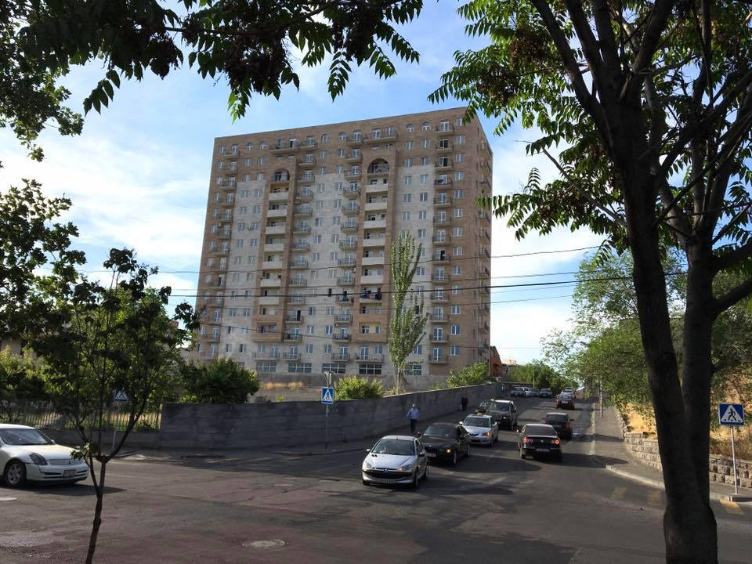
Ֆուչիկ 1/3

 | ՄՈՒՏՔ

